상품제안서
천연소가죽 고급 세미정장벨트(1354-1) | 상품코드: S19081

 |  |  |  |  |  | 02-713-8555 | www.synergygift.co.kr
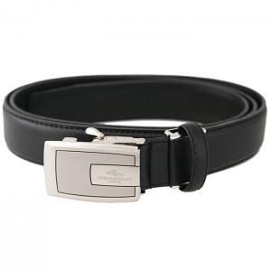 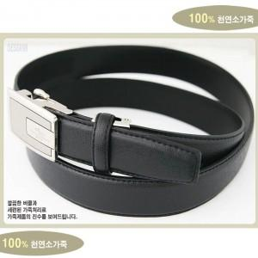

【상세/제작정보】 | 인쇄: 버클레 레이져 인쇄 또는 벨트하단 안쪽 또는 외부에 불박(각인)을 하고,기본수량 100개 이상은 무료입니다 기존수량 이하일 경우 버클레 레이져 인쇄는 2만원 추가 되고, 벨트에 불박은 조각비가 난이도에 따라 3~5만원 추가 됩니다

【인쇄/포장옵션】 | 레이저, 불박 / 포장지포장

【공급단가】 | 수량 | 50~ | 300~ | 1,000~ | 2,000~
*VAT별도 | 단가 | 20,250원 | 19,500원 | 18,750원 | 18,000원

【상품 URL】 | https://www.synergygift.co.kr:443/src/goods_detail.php?gdno=5844

